クラス図
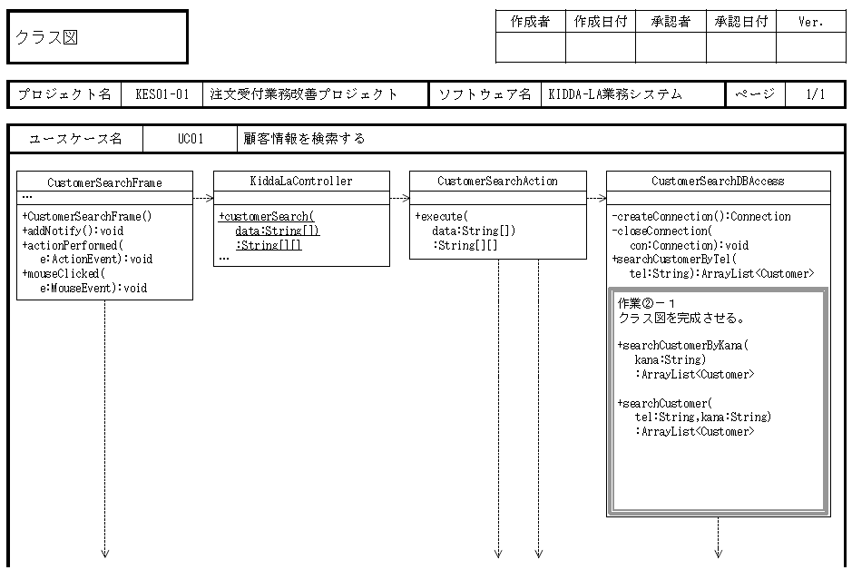
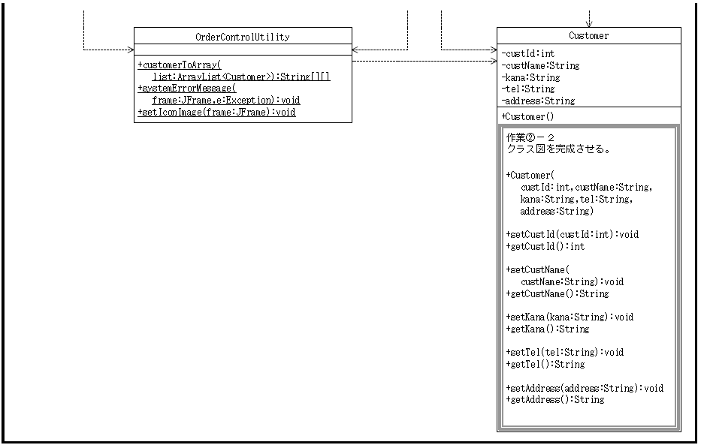
①
③
④
⑥
②
⑤
⑦

私の割り振り
3,4,5

④_結合番号５_教科書サンプル
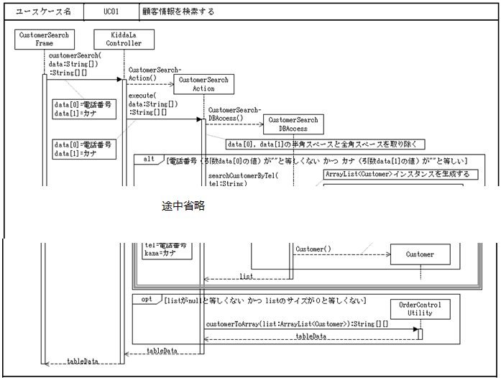
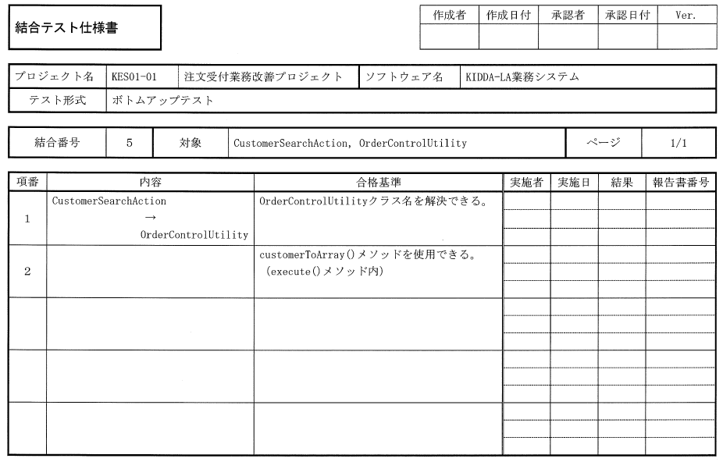
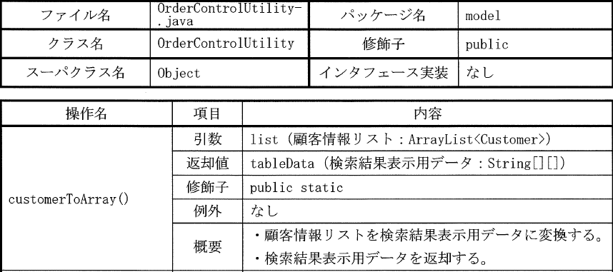
④
tableData = OrderControlUtility.customerToArray(list);
OrderControlUtilityのcustomerToArray()は、staticメソッドなので、クラスのインスタンス化なしに、呼び出せる
●OrderControlUtilityクラス名の解決できる。
●customerToArray()メソッドを使用できる。
（executeメソッド内）
execute()
メソッド内

＜テスト項目の記述に関して＞
名前解決できる：
コンパイルエラーにならないことを確認する。
（複数個所で記述していてもテスト項目は１つ）
使用できる：
メソッド、コンストラクタは、
引数順番や数などに違いなく、正しく動作するか確認する。
呼び出し箇所ごとに確認する。

⑥_結合番号２
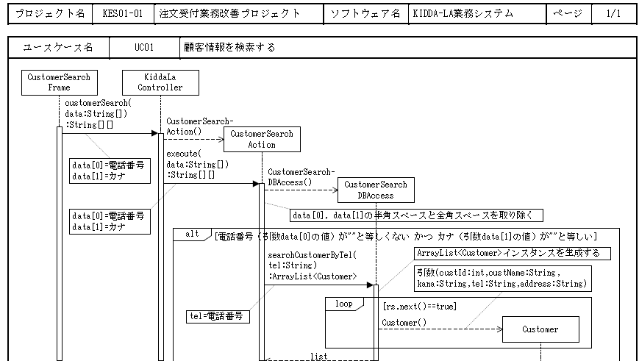
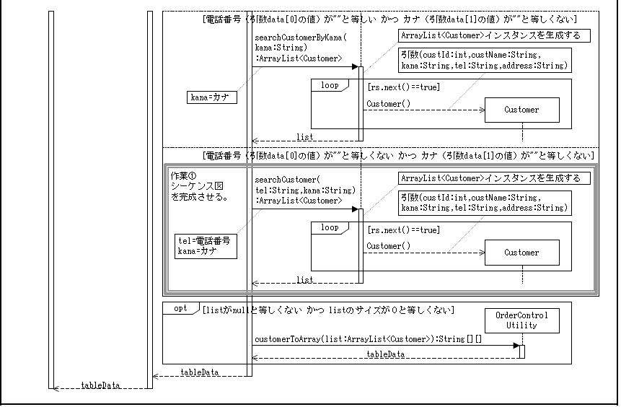
searchCustomerByTel()
メソッド内
searchCustomerByKana()
メソッド内
searchCustomer()
メソッド内

③_結合番号3
executr()メソッド内
executr()メソッド内
executr()メソッド内
CustomerSearchDBAccess csDao = new CustomerSearchDBAccess();

②‗結合番号６
CustomerSearchAction action = new CustomerSearchAction();

customerSearch()
メソッド内

